Sheet1
Task | Task Name | Predecessor | Time
A | Nhóm họp online chọn ra nhóm trưởng và chức năng sẽ thực hiện | None | 1
B | Vẽ WBS (Sơ đồ cấu trúc phân chia công việc) | A | 1
C | Tạo UseCase Description và Activity Diagram cho chức năng Return Videos | A | 2
D | Tạo UseCase Description và Activity Diagram cho chức năng Create Member | A | 2
E | Tạo database | C,D | 2
F | Tìm hiểu về Java AWT | E | 1
G | Tạo GUI | F | 2
H | Thực hiện chức năng Create Member | G | 1
I | Thực hiện chức năng Rent Videos | G | 2
J | Thực hiện chức năng Return Videos | I | 2
K | Thực hiện chức năng Member | H | 2
L | Kiểm thử | G, H, I, J, K | 2
N | Ra mắt bản xem trước | L | 1
O | Sửa lỗi phát sinh & Hoàn thiện theo yêu cầu | N | 1
P | Viết báo cáo | O | 1
Q | Nộp báo cáo và thuyết trình sản phẩm hoàn thiện | P | 1
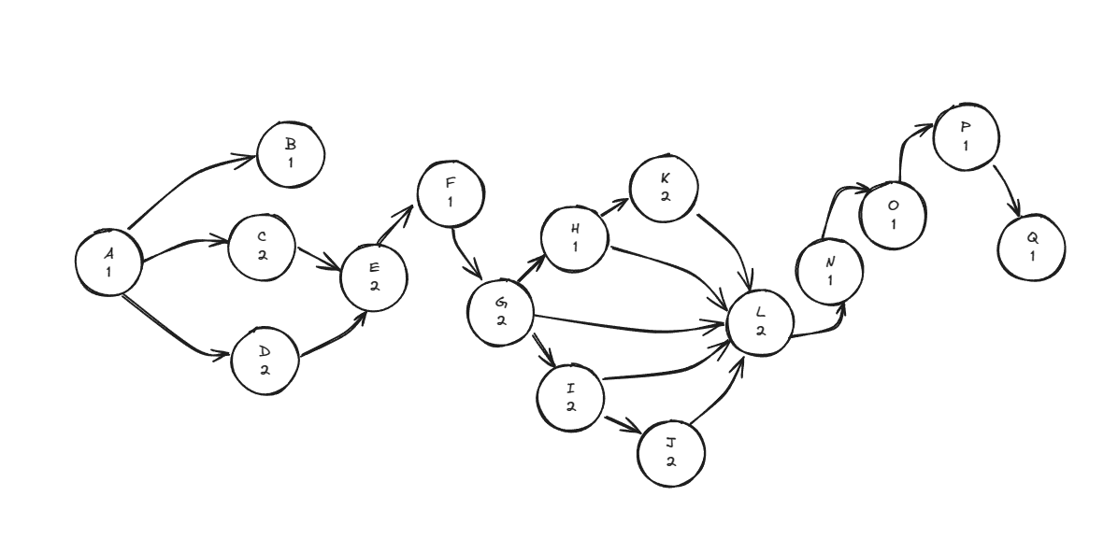

 | A->C->E->F->G->I->J->L->N->O->P->Q
 | A->C->E->F->G->I->J->L->N->O->P->Q
 | 1+2+2+1+2+2+2+2+1+1+1+1=18 days

